Requirement Trang Chủ
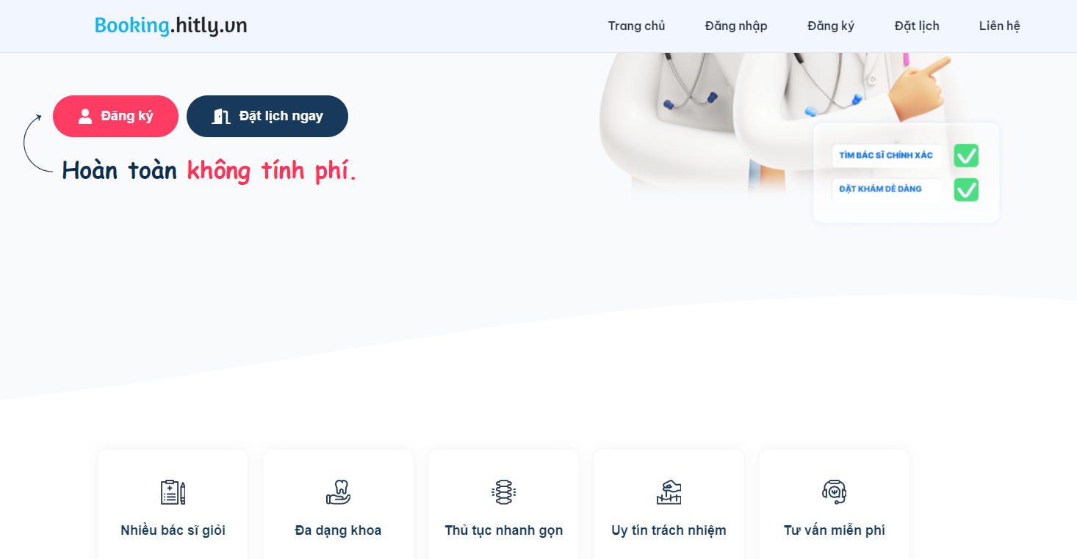

# | Field Name | Type | Default value | Maxleng | Mandatory | Other

Requirement Thông tin các nhân
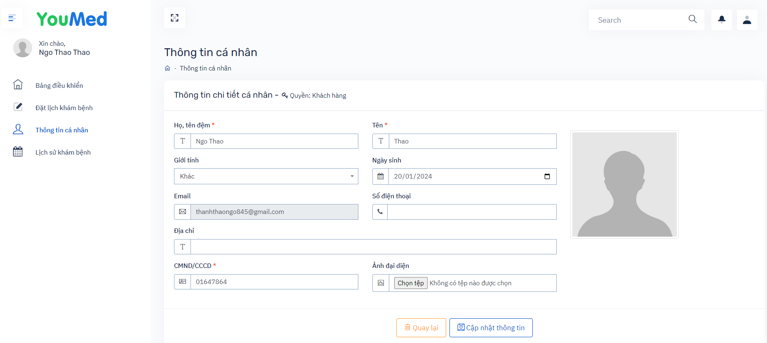
# | Field Name | Type of | Default Value | Maxleng | Mandatory | Other
 | Họ, tên đệm | textbox |  | 1-255 chars | x
 | Tên | textbox |  | 1-255 chars | x
 | Giới tính | combobox |  |  | x
 | Ngày sinh | Date Picker |  |  | x
 | Email | textbox |  | 8 -> 255 chars | x | unique
 | Số điện thoại | textbox | number | 8 -> 20 char
 | Địa chỉ | textbox |  | 1- 255 char
 | CMND/CCCD | textbox |  | 8 ->20 chars | x | unique
 | Ảnh đại diện | upload file
 | Quay lại | button
 | Cập nhật thông tin | button
 | icon Search | icon
 | icon thông báo | icon
 | icon User | icon
 | icon zoom | icon |  |  |  | phóng to thu nhỏ màn hình

Requirement Thêm chuyên khoa mớ
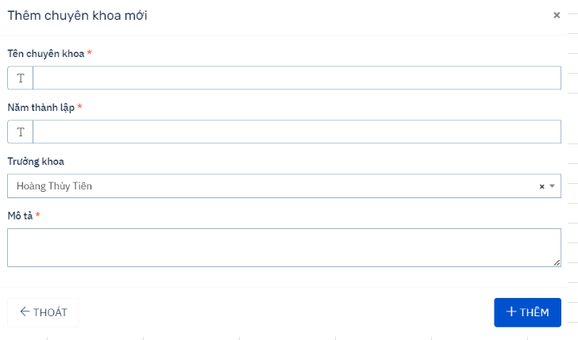
# | Field Name | Type | Default value | Maxleng | Mandatory | Other
 | Tên chuyên khoa | textbox |  | 255 chars | x
 | Năm thành lập | textbox | number | 20 char | x | là số không âm
 | Trưởng khoa | combobox |  |  | x
 | Mô tả | textbox |  | 255 chars
 | button Thoát | button
 | button Thêm | button
 | icon x | icon

Requirement Thêm ca làm việc
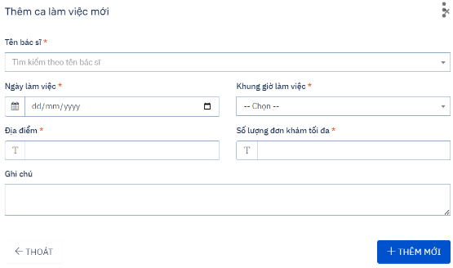
# | Field Name | Type | Default value | Maxleng | Mandatory | Other
1 | Tên bác sĩ | selectbox |  | 255 chars | x | Chọn trong list có sẵn
2 | Ngày làm việc | Date Picker |  |  | x
3 | Địa điểm | Textbox |  |  | x
4 | Ghi chú | textbox
5 | Button Thêm mới | Button
6 | Button Thoát | Button
7 | icon x | icon
8 | Khung giờ làm việc | selectbox |  |  |  | Chọn trong list
9 | Số lượng đơn khám tối đa | textbox |  |  |  | là số

Requirement Đăng nhập
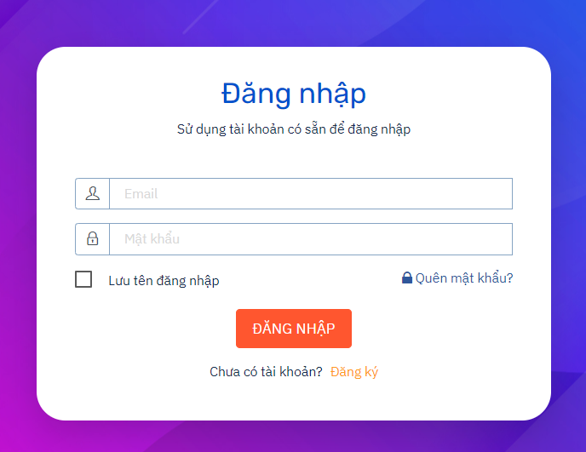
# | Field Name | Type | Default value | Maxleng | Mandatory | Other
1 | Email | Textbox |  | 8 -> 255 chars | x | unique
2 | Mật khẩu | Textbox |  | 8 -> 20 chars | x | - ít nhất một kí tự đặc biệt, một số, một chữ hoa
3 | Đăng nhập | Button
4 | Đăng kí | Link |  |  |  | cho người chưa có tài khoản
5 | Lưu tên đăng nhập | Checkbox
6 | Quên mật khẩu | Link

Requirement Đăng ký
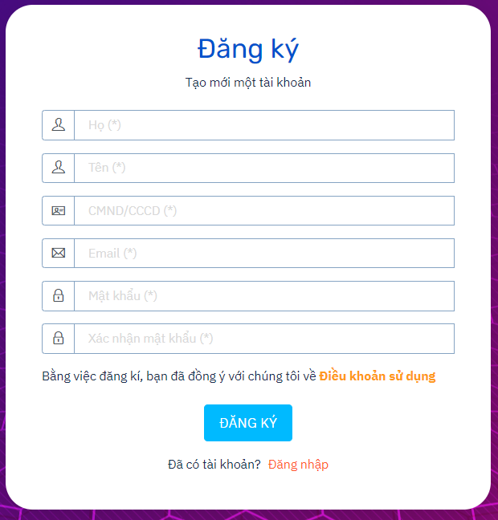
Fỉeld Name | Type | Defauld Value | Maxleng | Mandatory | Other
Họ | textbox |  | 1 => 255 chars | x
Tên | textbox |  | 1 => 255 chars | x
CMND/CCCD | textbox | number | 8 => 20 chars | x
Email | textbox |  | 8 => 255 chars | x | unique
Mật khẩu | textbox |  | 8 => 20 chars | x | ít nhất một chữ hoa, chữ thường, số, kí tự đặc biệt
Xác nhận mật khẩu | textbox |  | 8 => 20 chars | x | khớp với mật khẩu
Đăng ký | button
Đăng nhập | Link |  |  |  | Người đã có tài khoản

Requirement Đặt lịch khám bệnh
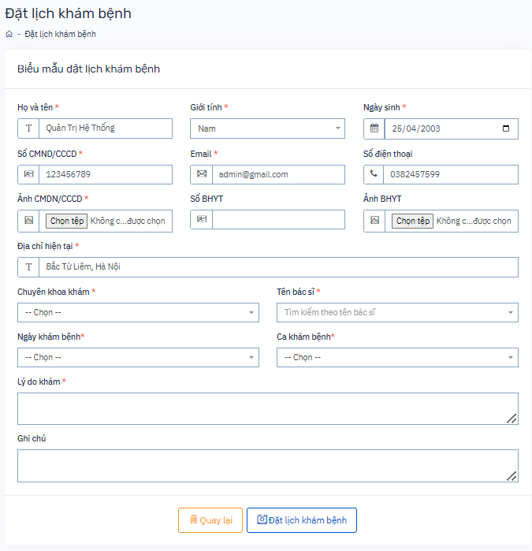
# | Field Name | Type of | Default Value | Maxleng | Mandatory | Other
 | Họ và tên | textbox |  | 1-255 chars | x
 | Giới tính | combobox |  |  | x
 | Ngày sinh | Date Picker |  |  | x
 | CMND/CCCD | textbox |  | 8 ->20 chars | x | unique
 | Email | textbox |  | 8 -> 255 chars | x
 | Số điện thoại | textbox | number | 8 -> 20 char
 | Ảnh CMND/CCCD | upload file
 | Số BHYT | textbox | number | 8->20 chars |  | unique
 | Ảnh BHYT | upload file
 | Địa chỉ hiện tại | textbox |  | 1- 255 char
 | Chuyên khoa khám | selectbox
 | Tên bác sĩ | selectbox
 | Ngày khám bệnh | selectbox
 | Ca khám bênh | selectbox
 | Lý do khám bệnh | textbox
 | Ghi chú | textbox
 | Cập nhật thông tin | button

